Oppgave 21
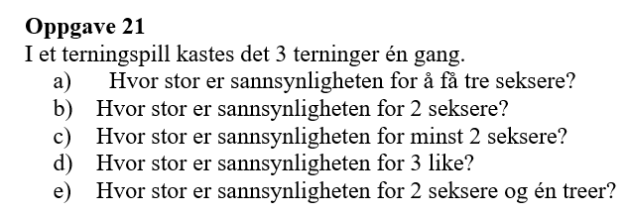
a) P(tre seksere)= |  | 0.00463
Svar: Sannsynligheten for å få tre seksere er ca. 0,463 %.

b) Sannsynligheten for at nøyaktig 2 av de 3 terningene viser seksere er en binomial sannsynlighet.
La X være antall seksere, der X∼Binomial(n=3,p=1/6). Sannsynligheten for X=2 er:

P(to seksere)= |  | 0.069
Svar: Sannsynligheten for å få 2 seksere er ca. 6,9 %.

c) P(X=3)= | 0.00463
P(X=2)= | 0.069
P(minst to seksere)=P(to seksere)+P(tre seksere)= |  |  | 0.0741
Svar: Sannsynligheten for minst 2 seksere er ca. 7,41 %.

d) For 3 like gjelder det at alle terningene må vise samme tall. Det er 6 mulige utfall (en for hvert tall fra 1 til 6):
P(tre like)= | 0.0278
Svar: Sannsynligheten for å få 3 like er ca. 2,78 %.

e) Vi bruker formelen:

P(2 seksere og en treer)= |  | 0.0139
Svar: Sannsynligheten for 2 seksere og én treer er 172\frac{1}{72}721​ (ca. 1,39 %).

